信用交易
融资融券市场交易数据统计（20221214）

标的证券 | 融资融券余额（亿元） | 融资余额（亿元） | 融券余额（亿元） | 融资买入额（亿元） | 融资融券规模变化（亿元） | 融资余额增幅(‰) | 融券余额增幅(%)
统计数据 | 15,694.55 | 14,746.76 | 947.79 | 572.81 | -21.05 | -1.53 | 0.17
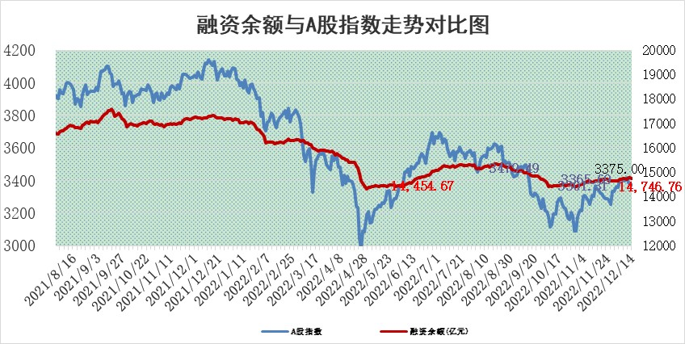

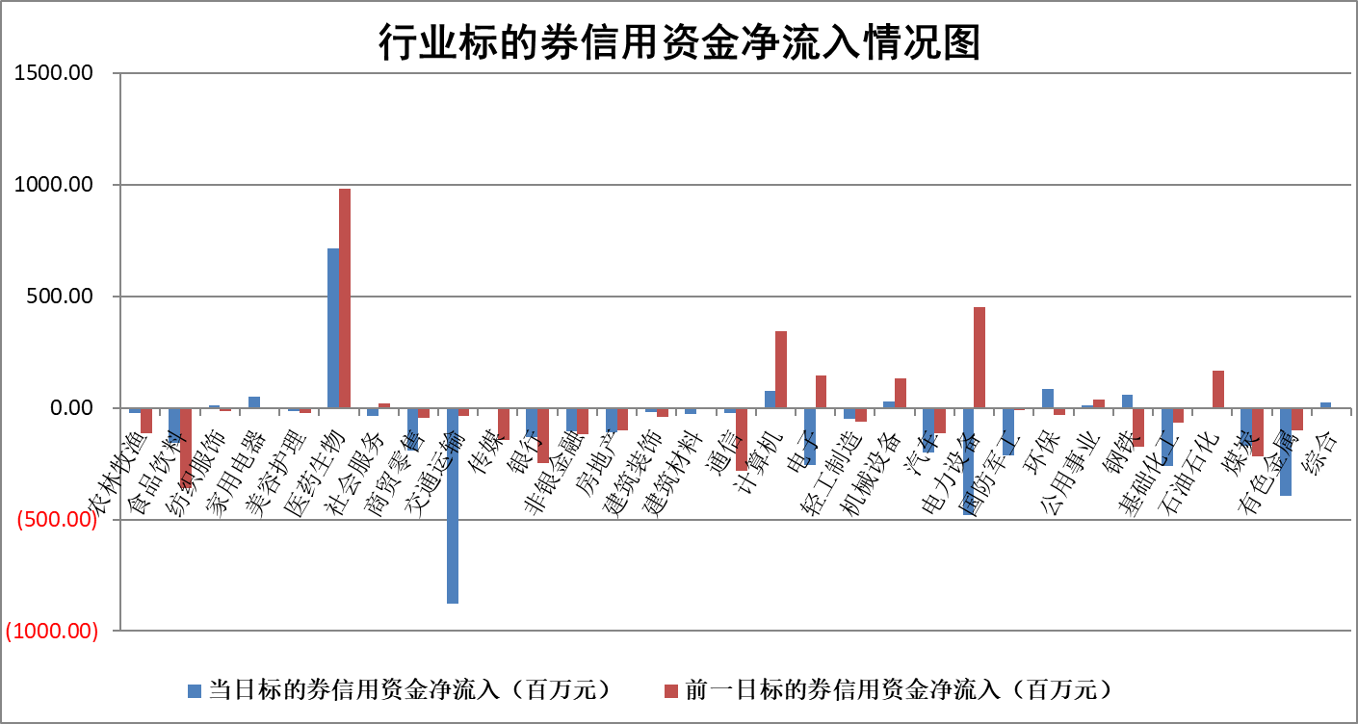

标的基金代码 | 标的基金简称 | 融资余额/市值(%) | 融资余额增幅(%) | 融资买入额/成交金额(%) | （融资余额净增额-融券余额净增额）/市值(‱) | 融券余额降幅(%) | ABS[（融资余额净增额-融券余额净增额）/市值净增额-1](%)
159902 | 华夏中小板ETF | 0.00 | 0.00 | 0.00 | 0.00 | 0.00 | 100.00
159915 | 易方达创业板ETF | 2.14 | -6.43 | 781.62 | -14.19 | 2.08 | 45.62
159919 | 嘉实沪深300ETF | 5.04 | 0.11 | 1.44 | -0.05 | -5.39 | 100.20
159920 | 华夏恒生ETF | 78.57 | -0.09 | 11.09 | -7.23 | -10.48 | 116.19
159922 | 嘉实中证500ETF | 0.31 | 1.37 | 12.44 | 4.53 | 0.62 | 109.09
159925 | 南方沪深300ETF | 0.02 | -21.32 | 0.00 | -0.52 | 0.00 | 101.01
159928 | 消费ETF | 0.83 | 3.68 | 3.95 | 1.58 | -8.07 | 99.16
159934 | 易方达黄金ETF | 490.01 | -0.52 | 49.16 | -256.50 | 0.00 | 339.77
159939 | 全指信息技术ETF | 0.65 | -2.30 | 4.05 | -0.39 | 59.08 | 100.00
159940 | 全指金融地产ETF | 0.22 | -9.18 | 0.00 | -2.19 | 0.00 | 110.23
159995 | 半导体芯片ETF | 2.16 | 15.06 | 550.59 | 27.87 | -3.38 | 159.09
159997 | 天弘中证电子ETF | 2.47 | -3.38 | 4.50 | -8.63 | 0.22 | 61.38
159998 | 天弘中证计算机主题ETF | 0.21 | -5.04 | 0.00 | -1.13 | 0.00 | 100.00
510050 | 华夏上证50ETF | 9.13 | -0.22 | 55.87 | -2.66 | -2.82 | 82.72
510180 | 华安上证180ETF | 0.49 | -0.18 | 0.44 | -0.26 | -14.15 | 103.48
510880 | 华泰柏瑞红利ETF | 0.20 | -1.29 | 0.19 | 0.32 | 12.43 | 126.84
510900 | 易方达恒生H股ETF | 115.36 | 0.04 | 5.67 | 4.96 | 0.00 | 89.96
511010 | 5年期国债ETF | 36.90 | 2.02 | 3.65 | 73.05 | 0.00 | 254.00
511380 | 可转债及可交换债券ETF | 14.12 | 0.15 | 0.75 | 2.16 | 0.00 | 97.52
512000 | 全指证券ETF | 6.69 | -1.47 | 17.10 | -9.01 | 2.32 | 113.61
512010 | 沪深300医药卫生ETF | 4.85 | -1.41 | 37.35 | -6.46 | 1.51 | 94.73
512070 | 沪深300非银ETF | 2.02 | -0.45 | 32.78 | -0.91 | -1.13 | 95.59
512400 | 南方中证申万有色金属ETF | 1.57 | -2.29 | 0.32 | -4.26 | -2.26 | 113.63
512580 | 广发中证环保产业ETF | 0.84 | 11.62 | 0.69 | 8.76 | 0.01 | 112.63
512660 | 国泰中证军工ETF | 2.86 | -3.20 | 19.77 | -9.29 | 0.34 | 77.41
512800 | 华宝中证银行ETF | 14.89 | -1.83 | 1.48 | -29.27 | -3.96 | 619.14
512980 | 广发中证传媒ETF | 1.44 | -0.95 | 207.56 | -1.38 | 0.00 | 103.14
515030 | 华夏中证新能源汽车ETF | 1.73 | -0.60 | 15.51 | -1.09 | -0.12 | 98.56
515050 | 华夏中证5G通信主题ETF | 1.76 | -1.54 | 172.64 | -2.59 | 2.29 | 86.41
515070 | 华夏中证人工智能ETF | 1.21 | -0.05 | 0.07 | -0.06 | 0.00 | 99.75
标的股票比较指标 |  | 融资余额/流通A股市值(%) | 融资余额增幅(%) | 融资买入额/成交金额(%) | （融资余额净增额-融券余额净增额）/流通A股市值(‱) | 融券余额降幅(%) | ABS[（融资余额净增额-融券余额净增额）/流通A股市值净增额-1](%)
前十名标的个股 |  | 仁东控股 | 巨轮智能 | 智洋创新 | 巨轮智能 | 科森科技 | 智明达
 |  | 全柴动力 | 卓创资讯 | 德科立 | 宣泰医药 | 世嘉科技 | 富淼科技
 |  | 数码视讯 | 奥翔药业 | 雅博股份 | 卓创资讯 | 聚胶股份 | 实朴检测
 |  | 超捷股份 | 岭南控股 | 中国化学 | 奥翔药业 | 华茂股份 | 康泰医学
 |  | 先惠技术 | 三维股份 | 金科环境 | 新华制药 | 粤万年青 | 泰和新材
 |  | 中体产业 | 达仁堂 | 联美控股 | 雅博股份 | 通化金马 | 世华科技
 |  | 司尔特 | 新华制药 | 世华科技 | 敏芯股份 | 安必平 | 蒙泰高新
 |  | 电气风电 | 会稽山 | 首钢股份 | 元琛科技 | 百川畅银 | 天奥电子
 |  | 海兰信 | 今世缘 | 城投控股 | 华纳药厂 | 泰和新材 | 岱勒新材
 |  | 亚通股份 | 新莱应材 | 东风汽车 | 唯捷创芯 | 剑桥科技 | 大全能源
后十名标的个股 |  | 泽达易盛 | 志特新材 | 招商蛇口 | 三元生物 | 长虹美菱 | 和顺科技
 |  | 飞科电器 | 金诚信 | 贵研铂业 | 高凌信息 | 中国科传 | 维海德
 |  | 岱美股份 | 星环科技 | 铜陵有色 | 津荣天宇 | 采纳股份 | 长光华芯
 |  | 古井贡酒 | 高凌信息 | 重庆百货 | 泰和新材 | 博瑞传播 | 大族数控
 |  | 中国人寿 | 绝味食品 | 格力地产 | 徐家汇 | 时代出版 | 雅博股份
 |  | 杭叉集团 | 中亦科技 | 陆家嘴 | 气派科技 | 德林海 | 正强股份
 |  | 沪农商行 | 东鹏饮料 | 泽达易盛 | 力合微 | 交运股份 | 铂力特 | ;
 |  | 中信特钢 | 瑞晨环保 | 利源精制 | 维康药业 | 天虹股份 | 美畅股份
 |  | 盐津铺子 | 徐家汇 | 瑞纳智能 | 海兰信 | 大有能源 | 深桑达A
 |  | 宁沪高速 | 泰和新材 | 严牌股份 | 振东制药 | 同济科技 | 雅创电子
说明：1.以上普通交易数据和信用交易数据皆以交易日收盘后数据为基准；2.上述标的证券总数据只计算标的证券市场总数据，不包括从标的证券中调出去标的证券数据，所以与交易所公布的总值略有不同； 3.上述行业采用申万一级行业分类；4.以上标的基金和标的个股中比较的6个指标值中：前5个（从左至右）为正向指标，值越大排名越靠前；第6个为逆向指标，值越小，排名越靠前；5.第6个指标中ABS[]表示求绝对值，其主要用于考量信用资金相对净流入对股价相对净变化的贡献程度；6.数据来源：wind，交易所。

 | 证券代码 | 新增融资余额 | 融资买入额 | 融资买入增幅前10
远大智能 | 002689 | 28175353 | 42268582 | 199%
亚太股份 | 002284 | 21555247 | 34242865 | 82%
赛诺医疗 | 688108 | 72122899 | 101076547 | 78%
湖南发展 | 000722 | 66023557 | 137112987 | 75%
柘中股份 | 002346 | 14584119 | 36845980 | 58%
国城矿业 | 000688 | 24683149 | 48240585 | 54%
兆新股份 | 002256 | 1985058 | 4066269 | 52%
凯美特气 | 002549 | 33806472 | 61340055 | 52%
华昌达 | 300278 | 13474542 | 19303225 | 48%
新华联 | 000620 | 27311937 | 39201759 | 43%

 | 证券代码 | 新增融资余额 | 融资买入额 | 融资买入增幅前10
兔宝宝 | 002043 | 73310337 | 89923983 | 334%
捷昌驱动 | 603583 | 26026415 | 31686727 | 262%
湘财股份 | 600095 | 94196837 | 132280449 | 252%
中谷物流 | 603565 | 49103883 | 60098371 | 234%
中青宝 | 300052 | 24215352 | 31377809 | 98%
顾家家居 | 603816 | 138518545 | 188424210 | 78%
喜临门 | 603008 | 31503289 | 48351944 | 77%
财信发展 | 000838 | 10831830 | 17666790 | 74%
苏州银行 | 002966 | 10578096 | 19143736 | 72%
金诚信 | 603979 | 23858538 | 36098133 | 60%

